상품제안서
쿨젤 목베개 안대 귀마개 파우치 쇼핑백 5종 SET | 상품코드: S25807

 |  |  |  |  |  |  | 02-713-8555 | www.synergygift.co.kr
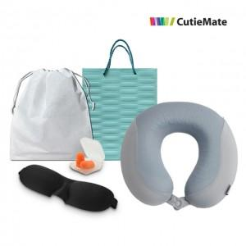 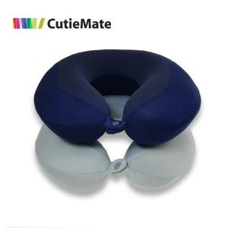 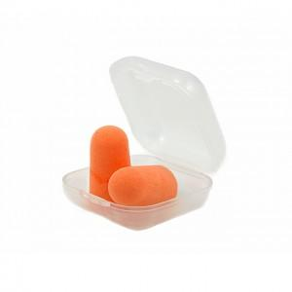

【상세/제작정보】 | <p>* 파우치 실크인쇄 포함 / 쇼핑백 동봉</p>

【인쇄/포장옵션】 | 실크 / 부직포파우치

【공급단가】 | 수량 | 50~ | 100~ | 500~ | 1,000~ | 2,000~
*VAT별도 | 단가 | 15,260원 | 14,710원 | 14,170원 | 13,620원 | 13,080원

【상품 URL】 | https://www.synergygift.co.kr:443/src/goods_detail.php?gdno=25807

